main
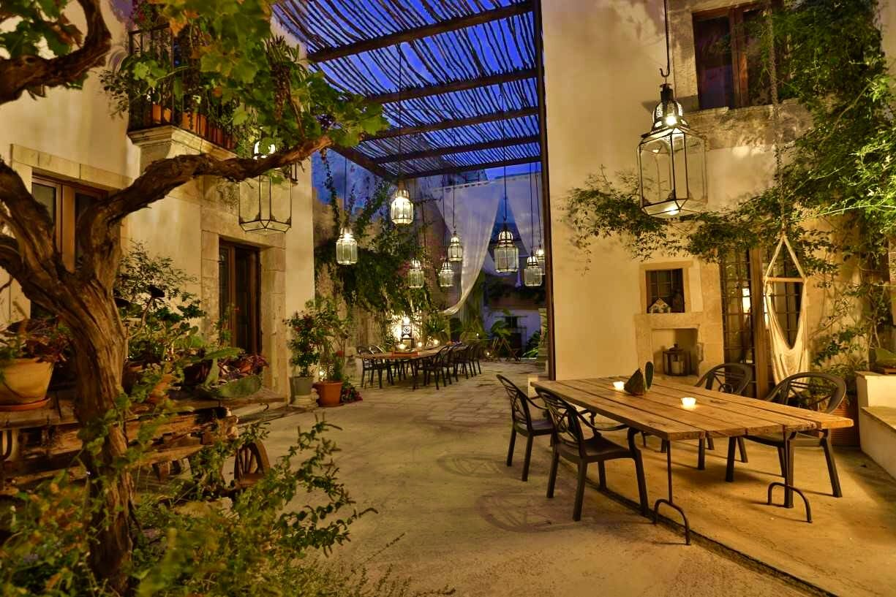
Főoldal | Ajánlatok | Kapcsolat | Galéria

Köszöntjük Szállodánk honlapján!
Foglaljon akár online is! |  |  | Foglaljon most

Tekintse meg aktuális ajánlatainkat! |  |  | Tekintse meg most

Kérdése van? Keresse fel ügyfélszolgálatunkat! |  |  | Kérdezzen most

Galériánkból

Teljes galéria megtekintése

contact
Kapcsolat

Ha kérdése van foglalással vagy szolgáltatásainkkal kapcsolatban lépjen kapcsolatba velünk az alábbi e-mail címen vagy telefonszámon.

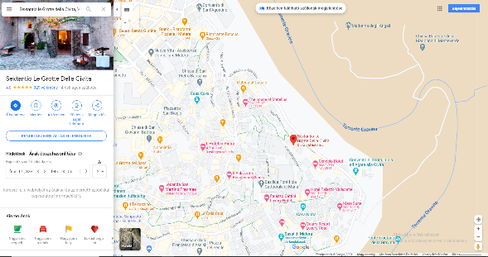
 | Cím: | Via Civita, Matera, Matera megye, Olaszország
 | Email: | sampleszalloda@kapcsolat.com
 | Tel.: | +39 667 555 489

 |  |  | Vissza a főoldalra

